Hoja1
Columna1 | Color y fondo | Columna2
Propiedad | Descripción | Valores

color | Color del texto | RGB | HSL | HEX | nombre del color | RGBA | HSLA
background-color | Color de fondo | RGB | HSL | HEX | nombre del color | RGBA | HSLA
background-image | Imagen de fondo | url(«…») | none
background-repeat | Repetición de la imagen de fondo | repeat | repeat-x | repeat-y | no-repeat
background-attachment | Desplazamiento de la imagen de fondo | scroll | fixed
background-position | Posición de la imagen de fondo | percentage | length | left | center | right
background-size | Tamaño de la imagen de fondo | auto | cover | contain | valor
Opacity | Transparencia de un elemento | [ 0 – 1 ] (0 → totalmente transparente)

Columna1 | Texto | Columna2
Propiedad | Descripción | Valores
text-indent | Desplazamiento de la primera línea del texto | longitud | porcentaje
text-align | Alineamiento del texto | left | right | center | justify
text-decoration | Efectos de subrayado y tachado | none | underline | overline | line-through
letter-spacing | Espacio entre caracteres | normal | longitud
word-spacing | Espacio entre palabras | normal | longitud
text-transform | Transformación a mayúsculas / minúsculas | capitalize | uppercase | lowercase | none
line-height | Tamaño del espacio entre líneas | longitud | porcentaje
vertical-align | Alineación vertical | top | middle | bottom baseline | sub | super | valor

Columna1 | Fuentes | Columna2
Propiedad | Descripción | Valores
font-family | Familias de fuentes | nombre-familia|nombre-familia-genérica| *
font-style | Estilo de la fuente | normal | italic | oblique
font-variant | Convierte a mayúsculas manteniendo un tamaño inferior | normal | small-caps
font-weight | Anchura de los caracteres. Normal = 400, Negrita = 700 | normal | bold | bolder | lighter | 100 | 200 | 300 | 400 | 500 | 600 | 700 | 800 | 900
font-size | Tamaño de la fuente | xx-small | x-small | small | medium | large | x-large | xx-large | larger | smaller | longitud | porcentaje

Columna1 | Listas | Columna2
Propiedad | Descripción | Valores
list-style-type | Estilo aplicable a los marcadores visuales o viñetas de las listas | disc | circle | square | decimal | decimal-leading-zero | lower-roman | upper-roman | lower-greek | lower-latin | upper-latin | armenian | georgian | lower-alpha | upper-alpha | none
list-style-image | Imagen aplicable a las viñetas de las listas | url(«…») | none
list-style-position | Posición de las viñetas dentro de la lista | inside | outside
list-style | Permite establecer varios estilos de la lista en una sola propiedad | list-style-type | list-style-position | list-style-image

Columna1 | Tablas | Columna2
Propiedad | Descripción | Valores
caption-side | Posición del título respecto la tabla | top | bottom
table-layout | Formato de las celdas, filas y columnas | auto | fixed
border-collapse | Selección del modelo de los bordes | collapse | separate
border-spacing | Espaciado entre los bordes de celdas adyacentes | longitud
empty-cells | Visibilidad de los bordes de celdas sin contenido | show | hide

Columna1 | Modelo de cajas: márgenes, relleno y bordes | Columna2
Propiedad | Descripción | Valores
padding-top / padding-right | Tamaño del relleno superior, derecho, inferior e izquierdo | longitud | porcentaje
padding-bottom / padding-left
padding | Tamaño del relleno | longitud | porcentaje {1,4}
margin-top / margin-right | Tamaño del margen superior, derecho, inferior e izquierdo | longitud | porcentaje | auto
margin-bottom / margin-left
margin | Ancho de los margenes | longitud | porcentaje | auto {1,4}
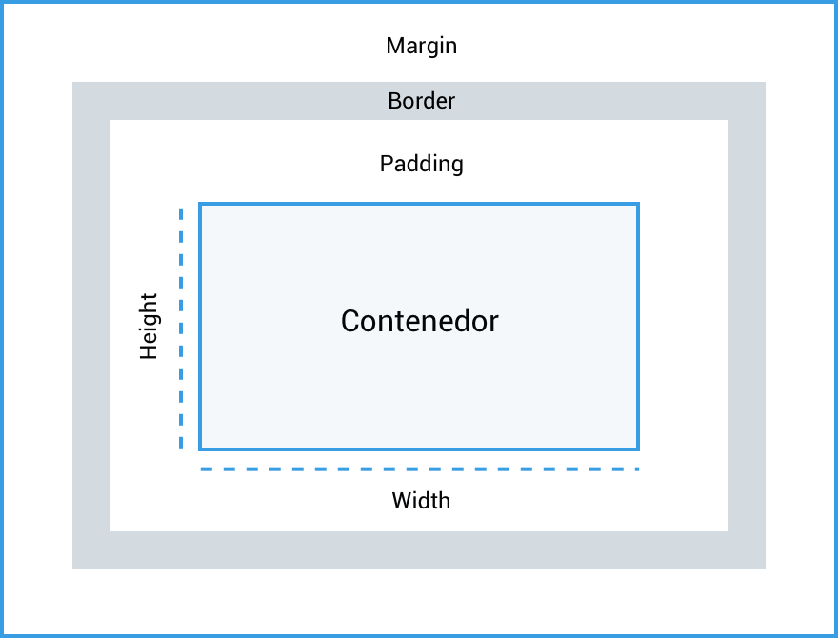
border-top-width / border-right-width | Anchura del borde superior, derecho, inferior o izquierdo | thin | medium | thick | longitud
border-bottom-width / border-left-width
border-width | Anchura del borde | thin | medium | thick | longitud {1,4}
border-top-color / border-right-color | Color del borde superior, derecho, inferior e izquierdo | color | transparent
border-bottom-color / border-left-color
border-color | Color del borde | color | transparent {1,4}
border-top-style / border-right-style | Estilo del borde superior, derecho, inferior e izquierdo | none | hidden | dotted | dashed | solid | double | groove | ridge | inset | outset
border-bottom-style / border-left-style
border-style | Estilo del borde | none | hidden | dotted | dashed | solid | double | groove | ridge | inset | outset {1,4}
border-top border-right | Ancho, estilo y color para el borde superior, derecho, inferior e izquierdo | border-top-width | border-top-style | border-top-color
border-bottom border-left
border | Ancho, estilo y color para los bordes | border-width | border-style | border-color
border-radius | Curvatura del borde | longitud | porcentaje {1,4}

Columna1 | Propiedades width, height | Columna2
Nombre propiedad | Descripción | Valores
width | Establece el ancho del área de contenido de un elemento | Unidad de longitud (px, em, %, etc.), auto, initial, inherit
height | Establece el alto del área de contenido de un elemento | Unidad de longitud (px, em, %, etc.), auto, initial, inherit
max-width | Establece el ancho máximo que puede tener un elemento | Unidad de longitud (px, em, %, etc.), none, initial, inherit
min-width | Establece el ancho mínimo que debe tener un elemento | Unidad de longitud (px, em, %, etc.), 0, initial, inherit
max-heigt | Establecer el alto máximo que debe tener un elemento | Unidad de longitud (px, em, %, etc.), 0, initial, inherit
min-height | Establecer el alto mínimo que debe tener un elemento | Unidad de longitud (px, em, %, etc.), 0, initial, inherit

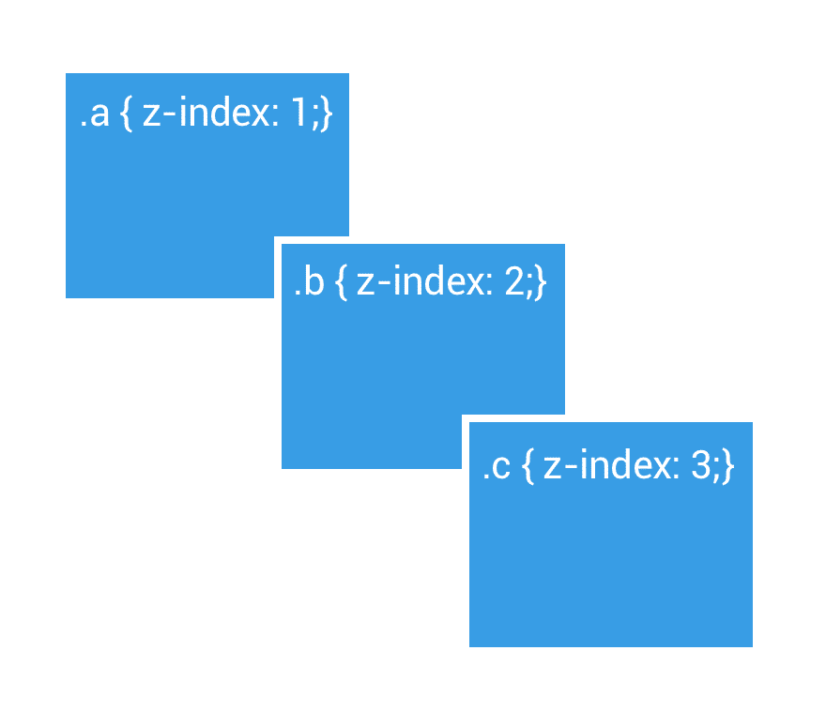
Columna1 | Comportamiento de los contenedores | Columna2
Propiedad | Descripción | Valores
display | Comportamiento del contenedor | inline | block | inline-block | none
position | Esquema de posicionamiento | static | relative | absolute | fixed
top right bottom left | Desplazamiento de la caja respecto al borde superior, derecho, inferior o izquierdo | longitud | porcentaje | auto
float | Posicionamiento flotante | left | right | none
clear | Control de cajas adyacentes a las float | none | left | right | both
z-index | Nivel de la capa | auto | número entero
box-sizing | Control de bordes y relleno en el comportamiento del contenedor | content-box | border-box
visibility | Muestra u oculta un elemento ocupando el espacio | visible | hidden
overflow | Visibilidad de los elementos de tipo bloque | visible|hidden|scroll|auto

Columna1 | Tamaño de los elementos | Columna2
Nombre propiedad | Descripción | Valores
width | Establece el ancho del área de contenido de un elemento | Unidad de longitud (px, em, %, etc.), auto, initial, inherit
height | Establece el alto del área de contenido de un elemento | Unidad de longitud (px, em, %, etc.), auto, initial, inherit
max-width | Establece el ancho máximo que puede tener un elemento | Unidad de longitud (px, em, %, etc.), none, initial, inherit
min-width | Establece el ancho mínimo que debe tener un elemento | Unidad de longitud (px, em, %, etc.), 0, initial, inherit

Columna1 | Propiedad overflow, excedente de contenido
Propiedad CSS overflow | Valores
overflow | visible, hidden, scroll, auto
overflow: visible | Por defecto
overflow: hidden | Oculta los contenidos desbordados
overflow: scroll | Muestra barras de desplazamiento
overflow: auto | El navegador decide
overflow-x | visible, hidden, scroll, auto
overflow-y | visible, hidden, scroll, auto

Columna1 | Sombras CSS | Columna2
Propiedad | Valores | Ejemplo
text-shadow | posx posy desenfoque color | none | text-shadow: 2px 2px 5px red;
box-shadow | posx posy desenfoque posición color inset | none | box-shadow: 2px 2px 2px 1px rgba(0, 0, 0, 0.2);

Columna1 | Flexbox CSS | Columna2 | Columna3
Propiedad | Descripción | Valores Ejemplo
display | Define el contenedor como un flex container | flex
flex-wrap | Controla si los elementos flex deben trasladarse a la siguiente fila | nowrap (por defecto), wrap, wrap-reverse
justify-content | Alineación horizontal de los elementos de un contenedor flexible | flex-start (por defecto), flex-end, center, space-between, space-around, space-evenly
align-items | Alineación vertical de los elementos de un contenedor flexible | stretch (por defecto), flex-start, flex-end, center, baseline | display: flex; flex-direction: row; flex-wrap: nowrap; justify-content: flex-start; align-items: stretch; align-content: stretch;
flex-direction | Dirección de los elementos | row (por defecto), row-reverse, column, column-reverse
flex-grow | Controla cómo los elementos flex se expanden | Número (valor relativo)
flex-shrink | Controla cómo los elementos flex se encogen | Número (valor relativo)
flex-basis | Tamaño inicial de los elementos flex | Valor, auto (por defecto)
order | Orden de los elementos flex dentro del contenedor | Número (entero)

Columna1 | GRID CSS | Columna2
Propiedad | Descripción | Valores Ejemplo

tamaño | width: 100%;

 | display: grid;

numero columnas | grid-template-rows: repeat(3, 1fr); |  | width: 100%; display: grid; grid-template-rows: repeat(3, 1fr); grid-template-columns: repeat(3, 1fr); gap: 8px;

numero filas | grid-template-columns: repeat(3, 1fr);

espacio celdas | gap: 8px;

